1.รวม
โครงการภายใต้เป้าหมายแผนแม่บทย่อย: 050303 สถานประกอบการด้านการท่องเที่ยวเชิงสุขภาพและบริการทางการแพทย์ได้รับมาตรฐานเพิ่มขึ้น
กรุณา Log in เข้าระบบ eMENSCR ก่อนดำเนินการ Click ที่ link โครงการนั้น ๆ
หมายเหตุ : หากไม่ Login จะไม่สามารถดูรายละเอียดโครงการได้
โครงการที่ปรากฎเป็นโครงการที่ผ่านการอนุมัติจากผู้บริหาร (M7) ของหน่วยงานเท่านั้น (ข้อมูล ณ เดือนมิถุนายน 2566)

ชื่อโครงการ / การดำเนินงาน (Link) | ปีงบประมาณ | วันที่เริ่มต้นโครงการ | วันที่สิ้นสุดโครงการ | หน่วยงานระดับกองหรือเทียบเท่า | หน่วยงานระดับกรมหรือเทียบเท่า | หน่วยงานระดับกระทรวงหรือเทียบเท่า | ประเภทโครงการ | องค์ประกอบ | ปัจจัย
โครงการบริการแพทย์ทางเลือก | 2561 | ตุลาคม 2560 | กันยายน 2563 | ส่วนนโยบายและแผน | มหาวิทยาลัยแม่ฟ้าหลวง | กระทรวงการอุดมศึกษา วิทยาศาสตร์ วิจัยและนวัตกรรม |  | 050303V02 | 050303V02F01
พัฒนาศักยภาพแหล่งน้ำพุร้อนไปสู่มาตรฐานคุณภาพแหล่งท่องเที่ยว น้ำพุร้อนธรรมชาติ (2561) | 2561 | ตุลาคม 2560 | กันยายน 2561 | คณะเภสัชศาสตร์ | มหาวิทยาลัยเชียงใหม่ | กระทรวงการอุดมศึกษา วิทยาศาสตร์ วิจัยและนวัตกรรม |  | 050303V01 | 050303V01F03
พัฒนาสมรรถนะบุคลากรการด้านการท่องเที่ยวเชิงสุขภาพในธุรกิจสปาและนวดแผนไทยในเขตพัฒนาการท่องเที่ยวฝั่งทะเลตะวันตก | 2562 | ตุลาคม 2561 | พฤศจิกายน 2561 | คณะอุตสาหกรรมการโรงแรมและการท่องเที่ยว | มหาวิทยาลัยเทคโนโลยีราชมงคลรัตนโกสินทร์ | กระทรวงการอุดมศึกษา วิทยาศาสตร์ วิจัยและนวัตกรรม |  | 050303V02 | 050303V02F01
พัฒนาการให้บริการด้านสุขภาพและสปาให้ได้มาตรฐาน | 2563 | ตุลาคม 2562 | กันยายน 2563 | สำนักงานสาธารณสุขจังหวัดระนอง | สำนักงานปลัดกระทรวงสาธารณสุข | กระทรวงสาธารณสุข |  | 050303V02 | 050303V02F01
โครงการพัฒนาระบบการจัดการสุขาภิบาลอาหารในแหล่งท่องเที่ยว | 2563 | ตุลาคม 2562 | กันยายน 2563 | สำนักสุขาภิบาลอาหารและน้ำ | กรมอนามัย | กระทรวงสาธารณสุข |  | 050303V02 | 050303V02F01
ยกระดับมาตรฐานการให้บริการคลองท่อมเมืองสปา | 2563 | ตุลาคม 2562 | กันยายน 2563 | อำเภอคลองท่อม จังหวัดกระบี่ | กรมการปกครอง | กระทรวงมหาดไทย |  | 050303V02 | 050303V02F01
พัฒนาผู้ช่วยแพทย์แผนไทยรองรับการท่องเที่ยวเชิงสุขภาพเมืองสปาน้ำพุร้อน | 2563 | ตุลาคม 2562 | กันยายน 2563 | อำเภอคลองท่อม จังหวัดกระบี่ | กรมการปกครอง | กระทรวงมหาดไทย |  | 050303V02 | 050303V02F01
โครงการพัฒนาประสิทธิภาพการผลิตและส่งเสริมการพัฒนาสมุนไพรในเครื่องสำอางให้เป็นศูนย์กลางผลิตภัณฑ์สุขภาพนานาชาติในระดับสากล ประจำปีงบประมาณ 2563 | 2563 | ตุลาคม 2562 | กันยายน 2563 | สำนักควบคุมเครื่องสำอางและวัตถุอันตราย | สำนักงานคณะกรรมการอาหารและยา | กระทรวงสาธารณสุข |  | 050303V00 | 050303V00F00
ยกระดับการบริการทางการแพทย์เพื่อรองรับการท่องเที่ยว | 2564 | ตุลาคม 2563 | กันยายน 2564 | สำนักงานสาธารณสุขจังหวัดระนอง | สำนักงานปลัดกระทรวงสาธารณสุข | กระทรวงสาธารณสุข |  | 050303V02 | 050303V02F01
พัฒนาระบบสาธารณสุขเพื่อการท่องเที่ยว สู่การท่องเที่ยวอย่างปลอดภัย | 2564 | ตุลาคม 2563 | กันยายน 2564 | สำนักงานสาธารณสุขจังหวัดกระบี่ | สำนักงานปลัดกระทรวงสาธารณสุข | กระทรวงสาธารณสุข |  | 050303V03 | 050303V03F02
โครงการพัฒนาขีดความสามารถในการรองรับการท่องเที่ยวเชิงสุขภาพ | 2565 | ตุลาคม 2564 | กันยายน 2565 | กองพัฒนาบริการท่องเที่ยว | กรมการท่องเที่ยว | กระทรวงการท่องเที่ยวและกีฬา | โครงการภายใต้กิจกรรม Big Rock | 050303V01 | 050303V01F01
ท่องเที่ยวเชิงการแพทย์ - การท่องเที่ยวเชิงสุขภาพ (Medical and Wellness Tourism) : กิจกรรม พัฒนาผลิตภัณฑ์เพื่อสุขภาพธุรกิจเพื่อสุขภาพ | 2565 | ตุลาคม 2564 | มีนาคม 2565 | สำนักงานการท่องเที่ยวและกีฬาจังหวัดลำปาง | สำนักงานปลัดกระทรวงการท่องเที่ยวและกีฬา | กระทรวงการท่องเที่ยวและกีฬา |  | 050303V01 | 050303V01F01
การบริหารจัดการธุรกิจบริการ การท่องเที่ยวแบบ “New Normal ปลอดโควิด-19”จังหวัดระนอง | 2565 | ตุลาคม 2564 | กันยายน 2565 | ศูนย์การศึกษาจังหวัดระนอง | มหาวิทยาลัยราชภัฏสวนสุนันทา | กระทรวงการอุดมศึกษา วิทยาศาสตร์ วิจัยและนวัตกรรม |  | 050303V01 | 050303V01F03
โครงการส่งเสริมการท่องเที่ยวเชิงสุขภาพ | 2565 | ตุลาคม 2564 | กันยายน 2565 | กองสถานประกอบการเพื่อสุขภาพ | กรมสนับสนุนบริการสุขภาพ | กระทรวงสาธารณสุข |  | 050303V01 | 050303V01F03
โครงการพัฒนาประสิทธิภาพการผลิตและส่งเสริมการพัฒนาสมุนไพรในเครื่องสำอางให้เป็นศูนย์กลางผลิตภัณฑ์สุขภาพนานาชาติในระดับสากล ประจำปีงบประมาณ พ.ศ. 2565 | 2565 | มกราคม 2565 | กรกฎาคม 2565 | กองควบคุมเครื่องสำอางและวัตถุอันตราย | สำนักงานคณะกรรมการอาหารและยา | กระทรวงสาธารณสุข |  | 050303V02 | 050303V02F01
โครงการพัฒนาการท่องเที่ยวเชิงสุขภาพ | 2566 | ตุลาคม 2565 | กันยายน 2566 | กลุ่มแผนงาน | กรมสนับสนุนบริการสุขภาพ | กระทรวงสาธารณสุข | ข้อเสนอโครงการสำคัญ 2566 ที่ผ่านเข้ารอบ | 050303V01 | 050303V01F03
 |  |  |  |  |  |  |  | 050303V01 | 050303F0102
 |  |  |  |  |  |  |  | 050303V02 | 050303F0202
 |  |  |  |  |  |  |  | 050303V03 | 050303F0301
 |  |  |  |  |  |  |  | 050303V03 | 050303F0303

3.Pivot VC
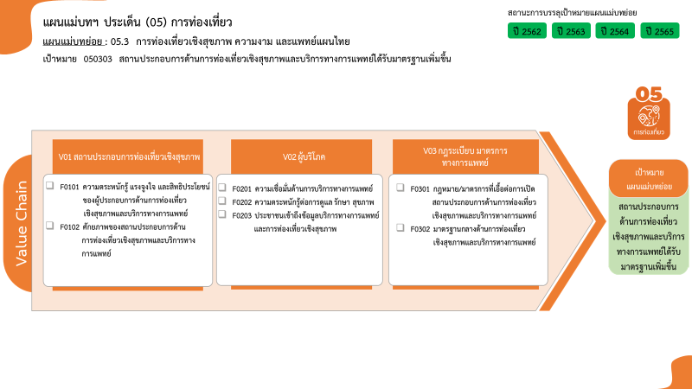
2 โครงการ
4 โครงการ
8 โครงการ
0 โครงการ
0 โครงการ
รวมทั้งสิ้น 16 โครงการ
0 โครงการ
1 โครงการ
องค์ประกอบ / ปัจจัย | ปีงบประมาณ
 | 2561 | 2562 | 2563 | 2564 | 2565 | 2566 | รวมจำนวนโครงการทั้งหมด
050303V01 | 1 |  |  |  | 4 | 1 | 6
050303V01F01 |  |  |  |  | 2 |  | 2
050303V01F03 | 1 |  |  |  | 2 | 1 | 4
050303V02 | 1 | 1 | 4 | 1 | 1 |  | 8
050303V02F01 | 1 | 1 | 4 | 1 | 1 |  | 8
050303V03 |  |  |  | 1 |  |  | 1
050303V03F02 |  |  |  | 1 |  |  | 1
ไม่สอดคล้องกับ V และ F ใด |  |  | 1 |  |  |  | 1
050303V00F00 |  |  | 1 |  |  |  | 1
รวมจำนวนโครงการทั้งหมด | 2 | 1 | 5 | 2 | 5 | 1 | 16

*F00 หมายถึงโครงการไม่สอดคล้องกับองค์ประกอบและปัจจัยใดของเป้าหมายแผนแม่บทย่อย

โครงการที่ไม่สอดคล้องกับองค์ประกอบและปัจจัยใดของเป้าหมายแผนแม่บทย่อย จำนวน 1 โครงการ

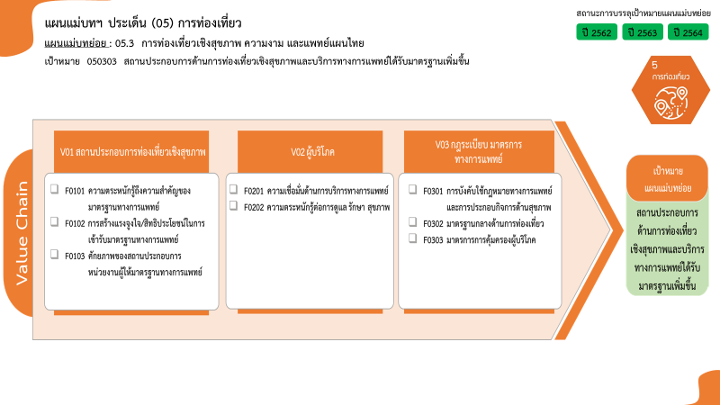
2 โครงการ
0 โครงการ
4 โครงการ
8 โครงการ
0 โครงการ
0 โครงการ
1 โครงการ
0 โครงการ
รวมทั้งสิ้น 16 โครงการ

